Tabelle1
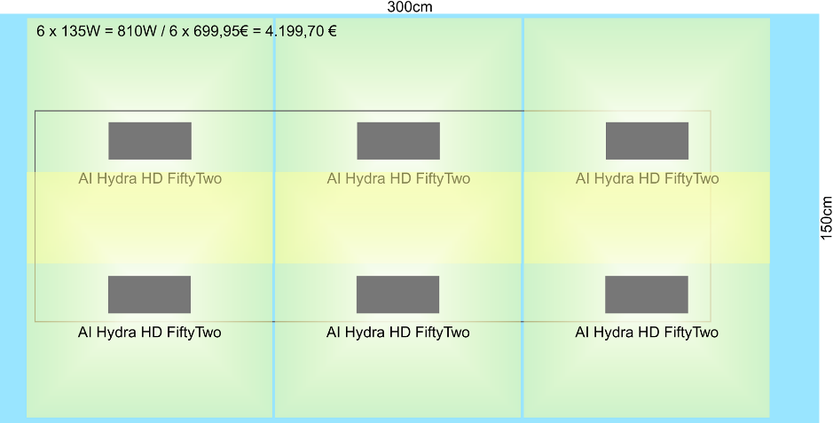
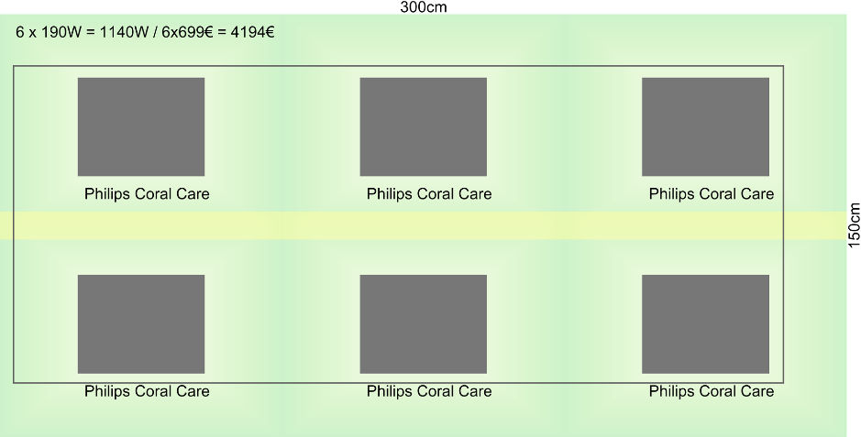
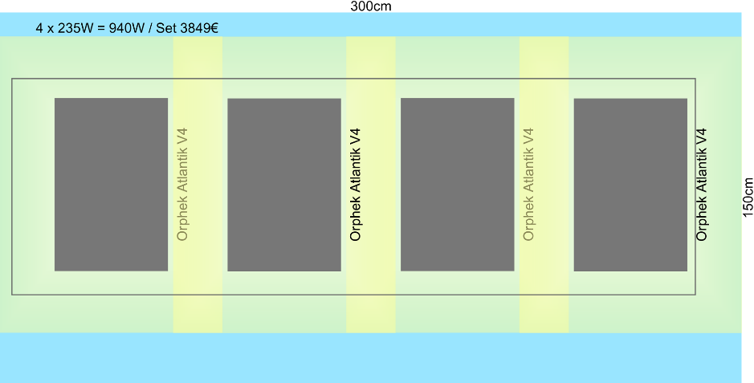
Position | Anzahl | Stromverb. | Link
Unterschrank
Siebdruckplatten 300x150cm | 2 |  | https://www.hornbach.de/shop/Siebdrucksperrholz-21x1500x3000-mm/6345085/artikel.html
Acryl Weiss 3mm 150x75cm | 5 |  | https://expresszuschnitt.de/Acrylglas-weiss-matt
Alu Profil 45x45 (3m*4 + 1,5m*10 + 0,5m*15) | 45 |  | http://www.blank-mt.com/
Verbinder | 10 |  | https://www.ebay.de/itm/10x-Befestigungsmaterial-Winkel-fur-45x45-45x90-Nut-10-Aluprofil/381921261857
Aquarium
Glas mit Vorortverklebung | 1
Technik und Einrichtung
Philips Coal Care 190W, 100x80cm | 6 | 600 | https://reefdepot.de/philips/3241-meerwasser-aquaristik-philips-coralcare-led-leuchte-weiss-8718699230975.html?gclid=CjwKCAjw-dXaBRAEEiwAbwCi5mfHXQq8vbANFtS1FfUtS8Aqmd9NurkNB_0D0wbR2K3JxiNDKIp4dRoCVEoQAvD_BwE
Controller | 2
oder 4 Orphek AtlantikV4+GW,235W, 120x90cm | 0 |  | https://www.buntesriff.com/orphek-atlantik-v4_1240.html
oder 6 AI Hydra HD FiftyTwo 135W, 90x90cm | 0 |  | https://www.shop-meeresaquaristik.de/Beleuchtung/LED-Beleuchtung/Aqua-Illumination/Aqua-Illumination-Hydra-HD-FiftyTwo::19162.html
Panta Rhei Hydro Wizard ECM 42 | 2 | 66 | https://www.faunamarin.de/panta-rhei-hydro-wizard-ecm-42/a-25005/
Tunze Turbelle Stream 3 6150 | 1 | 50
Tunze Care Magnet strong 15-20mm | 1 |  | https://www.shop-meeresaquaristik.de/Aquarienreinigung/Tunze/Tunze-Care-Magnet-strong-15-20mm-0220-020::14986.html
Tunze Stream 3 Rock | 1 |  | https://www.shop-meeresaquaristik.de/Pumpen-und-Pumpenzubehoer/Tunze/Pumpenverkleidungen-fuer-Tunze/Tunze-Stream-3-Rock-6150-250::18448.html
Riffäste | 150 |  | https://www.faunamarin.de/riffaeste/a-26262/
Aqua Perfekt White Gravel | 4 |  | https://www.shop-meeresaquaristik.de/Steine-Bodengrund-Dekoration/Bodengrund/Korallensand-und-Korallenbruch/Aqua-Perfekt-White-Gravel-25-kg-0-5-2-mm::15137.html
Professional Sea Salt 25 kg | 5 |  | https://www.faunamarin.de/wasseraufbereiter/meersalz/professional-sea-salt-25kg/a-3884/
Förderpumpe Sicce Multi 9000e | 2 | 240 | https://www.miscota.de/fisch/sicce/p-113628?r=8011469957820&gclid=CjwKCAjw4avaBRBPEiwA_ZetYmPaT35DMNXeYQ6bF0TxQeZLCkGsgHaCm5Tj6g7Rfgm4vkGOwpPmehoCr_gQAvD_BwE&gclsrc=aw.ds
Mischpumpe Tunze Turbelle Nanostream 6020 | 1 |  | https://www.shop-meeresaquaristik.de/Pumpen-und-Pumpenzubehoer/Tunze/Turbelle-Stream-und-Streamkits/Tunze-Turbelle-Nanostream-6020-6020-000::14982.html
Kalkreaktor Grotech HCR 150 | 1 | 28
Abschäumer Quantum 300 | 1 | 44 | https://www.whitecorals.com/de/nyos-quantum-300-nyt-quant300
KnePo Fließbettfilter Intern Easy 4,0 Liter | 1 | 25 | https://www.shop-meeresaquaristik.de/Filtersysteme-medien/Pellet-Zeolith-Fliessbettfilter/Fliessbettfilter/KnePo/KnePo-Fliessbettfilter-Intern-Easy-4-0-Liter-DOUBLE-FIE-150-330-W-D::20678.html
AquaLight Ozonisator ET 200mg/h | 1 | 10 | https://www.shop-meeresaquaristik.de/Ozonisatoren-UV-Anlagen/Ozonisatoren-und-Zubehoer/AquaLight-Ozonisator-ET-200mg-h::15838.html
Eheim 400 air pump | 1 | 5 | https://www.shop-meeresaquaristik.de/Pumpen-und-Pumpenzubehoer/Luftpumpen-und-Luftheberfilter/Eheim/Eheim-400-air-pump-400-L-h-3704::2934.html
Aqua Medic power flotor L | 1 |  | https://www.shop-meeresaquaristik.de/Abschaeumer/Aqua-Medic/power-flotor-NEU/Aqua-Medic-power-flotor-L-411-230::21723.html
ATI 6-Kanal Dosierpumpe DP-6 | 1 |  | https://www.shop-meeresaquaristik.de/Pumpen-und-Pumpenzubehoer/Dosierpumpen/ATI-Technik/ATI-6-Kanal-Dosierpumpe-DP-6-10705::15743.html
Heizer 300W | 2 | 60 | https://www.shop-meeresaquaristik.de/Heizung-Kuehlung/Heizen/Eheim-Jaeger/Eheim-Jaeger-Reglerheizer-300-Watt-1-7m-Kabel::14881.html
Raspberry Pi + Sensoren | 1 | 10
Kühler Selbstbau | 1 | 10
PVC-U Rohr 50 x 2,4mm | 50 |  | https://www.pvc-welt.de/PVC-U-Rohr-50-x-24mm-10-bar-Schwarz-UV-stabil
PVC-U Kugelhahn Teflon, 2fach Klebemuffe | 10 |  | https://www.pvc-welt.de/PVC-U-Kugelhahn-Teflon-2fach-Klebemuffe
PVC-Bögen, Winkel, Schlauch usw.
Big Box 610l | 1 |  | https://www.schoellerallibert.de/produkte/rigid-pallet-containers/1200x1000-rpc/maxilog-1200x1000/maxilog-stapelbare-kunststoffbox/?action=CAGREE
Big Box 400l | 4
Kleber, Schrauben, Halterungen, Ziegel | 1
Umkehrosmose 500 GDP mit Harzfilter | 1
Refraktometer, Waage, usw. | 1
Waschbecken und Abflüsse | 1
Summe |  | 1148
Jährlicher Verbrauch | ca | 10056.48 | kWh
Jährliche Stromkosten bei 25ct/kWh | ca | 2514.12 | €

Beleuchtungsanordnung:

